Лист_1
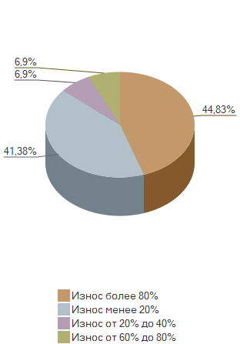
Процент износа оборудования: диаграмма

Параметры: | Структура иерархии: Структура основная

